BAIL
LPC EPONE - intial
BAILLEUR
SUPERFICIE | 23.6
DATE DU BAIL
DATE PRISE EFFET | 2017-02-01
DUREE | 9 ans | 01/02/2017-31/01/2018 | 01/02/2018-31/01/2019 | 01/02/2019-31/01/2020 | 01/02/2020-31/01/2021 | 01/02/2021-31/01/2022 | 01/02/2022-31/01/2023 | 01/02/2023-31/01/2024 | 01/02/2024-31/01/2025 | 01/02/2025-31/01/2026
DEPOT DE GARANTIE 3 mois de loyer | 3,326.00 € | 3,326.00 € | 3,377.10 € | 3,449.93 € | 3,514.50 € | 3,495.53 € | 3,598.96 € | 3,810.72 € | 4,043.89 € | 4,195.98 €
LOYER ANNUEL HT (HORS CHARGES) | 6,652.00 € | 6,652.00 € | 6,754.21 € | 6,899.87 € | 7,029.00 € | 6,991.06 € | 7,197.92 € | 7,621.43 € | 8,087.79 € | 8,391.96 €
INDICE (INDEXATION DU LOYER) ILAT T3 | 108.69 | 108.69 | 110.36 | 112.74 | 114.85 | 114.23 | 117.61 | 124.53 | 132.15 | 137.12
REDUCTION |  | - € | - € | - € | - €
LOYER MENSUEL HT (HORS CHARGES) | 554.33 € | 554.33 € | 562.85 € | 574.99 € | 585.75 € | 582.59 € | 599.83 € | 635.12 € | 673.98 € | 699.33 €
LOYER TRIMESTRIEL HT (HORS CHARGES) | 1,663.00 € | 1,663.00 € | 1,688.55 € | 1,724.97 € | 1,757.25 € | 1,747.76 € | 1,799.48 € | 1,905.36 € | 2,021.95 € | 2,097.99 €

charges 12 mois

LPC EPONE - Avenant 3 renouvellement
BAILLEUR
SUPERFICIE | 21.45
DATE DU BAIL - signature | 2025-07-24
DATE PRISE EFFET | 2026-02-01
DUREE | 9 ans | 01/02/2026-31/01/2027 | 01/02/2027-31/01/2028 | 01/02/2028-31/01/2029 | 01/02/2029-31/01/2030 | 01/02/2030-31/01/2031 | 01/02/2031-31/01/2032 | 01/02/2032-31/01/2033 | 01/02/2033-31/01/2034 | 01/02/2034-31/01/2035
DEPOT DE GARANTIE 3 mois de loyer | 4,196.00 € | 4,196.00 € | 0.00 € | #DIV/0! | #DIV/0! | #DIV/0! | #DIV/0! | #DIV/0! | #DIV/0! | #DIV/0!
LOYER ANNUEL HT (HORS CHARGES) | 8,392.00 € | 8,392.00 € | 0.00 € | #DIV/0! | #DIV/0! | #DIV/0! | #DIV/0! | #DIV/0! | #DIV/0! | #DIV/0!
INDICE (INDEXATION DU LOYER) ILAT T4 | 137.29 | 137.29
REDUCTION |  | - € | - € | - € | - €
LOYER MENSUEL HT (HORS CHARGES) | 699.33 € | 699.33 € | - € | #DIV/0! | #DIV/0! | #DIV/0! | #DIV/0! | #DIV/0! | #DIV/0! | #DIV/0!
LOYER TRIMESTRIEL HT (HORS CHARGES) | 2,098.00 € | 2,098.00 € | - € | #DIV/0! | #DIV/0! | #DIV/0! | #DIV/0! | #DIV/0! | #DIV/0! | #DIV/0!

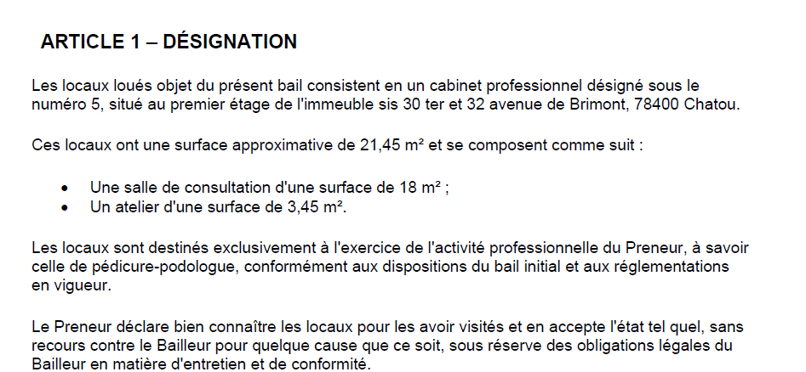
charges 12 mois

